Formular
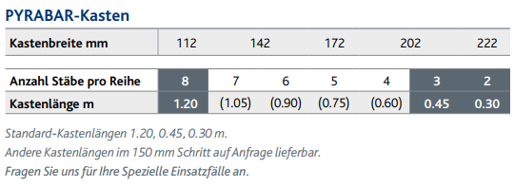
Bestellformular für schraubbare Bewehrungsanschlüsse |  |  |  |  |  |  |  |  |  | PYRABAR® |  |  | Standard-Sortiment
 |  |  |  |  |  |  |  |  |  |  |  |  | - Die im Standard-Sortiment angegeben Längen sind ab Lager verfügbar. Abweichende Masse auf Anfrage.
Bauingenieur |  |  |  |  |  |  |  | Liste-Nr |  |  | Seite |  | - Beachten Sie die Mindestabmessungen gemäss unserer technischen Dokumentation.
 |  |  |  |  |  |  |  |  |  |  | 1 |  | - Bei Sonderlängen oder anderen Geometrien, senden Sie uns das Formular sicherheitshalber zur Kontrolle der Machbarkeit.
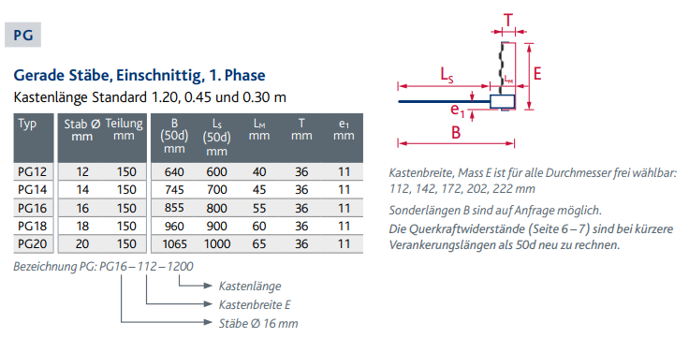
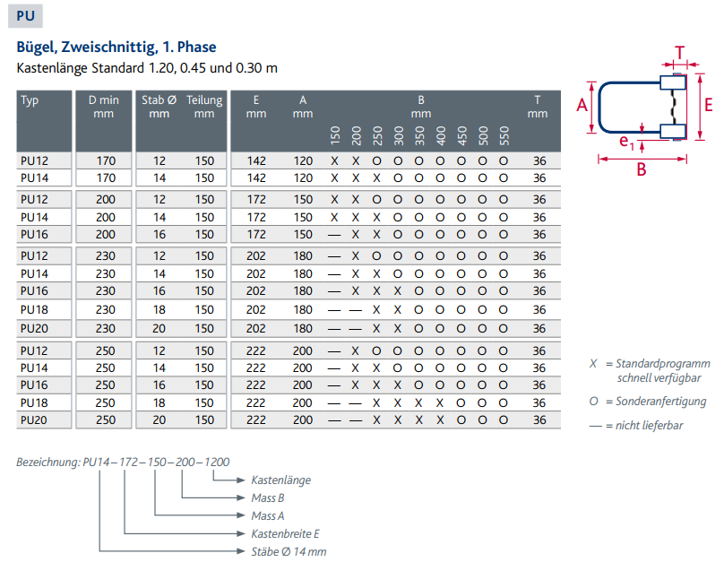
Bauobjekt |  |  |  |  |  |  |  | Plan-Nr
Bauteil
Lieferadresse |  |  |  |  |  |  |  | Datum |  | gez. | geprüft

Bauunternehm. |  |  |  |  |  |  |  | Liefertermin

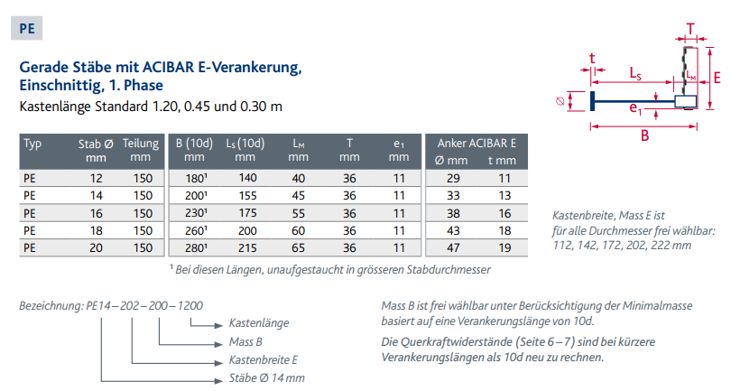
Grundelemente, mit PYRAX®-Blech |  |  |  |  |  | (Gesamtstablänge vorgegeben, LS+LM) |  | Anschlussstäbe
Pos. | Typ | Breite | Stablängen |  |  | Blech- Länge |  | Pos. | Typ | Stablängen
 |  | E | A | A1 | B |  | Anzahl |  |  | A | C | Anzahl
 |  | [mm] | [mm] | [mm] | [mm] | [m] | [St] |  |  | [mm] | [mm] | [St]

1 |  |  |  |  |  |  |  | 11

2 |  |  |  |  |  |  |  | 12

3 |  |  |  |  |  |  |  | 13

4 |  |  |  |  |  |  |  | 14

 |  |  |  |  |  |  |  |  |  |  |  |  |  | Anschlussstäbe (2. Etappe)
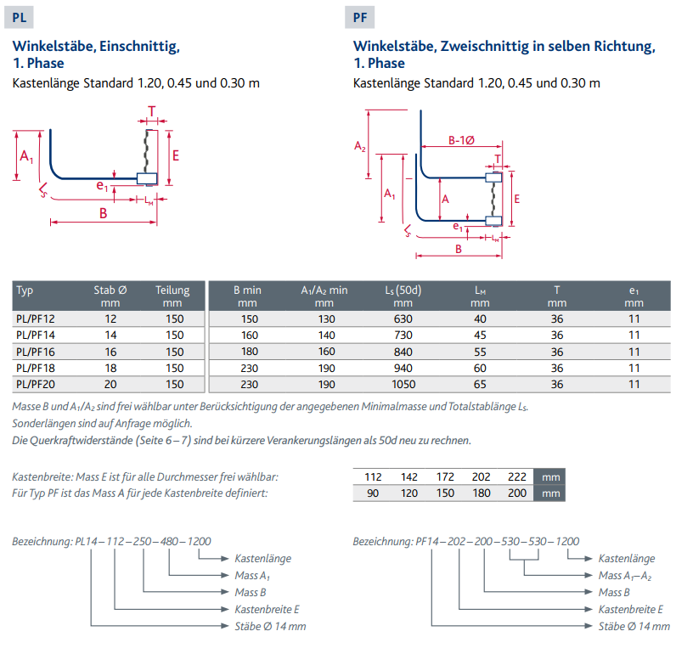
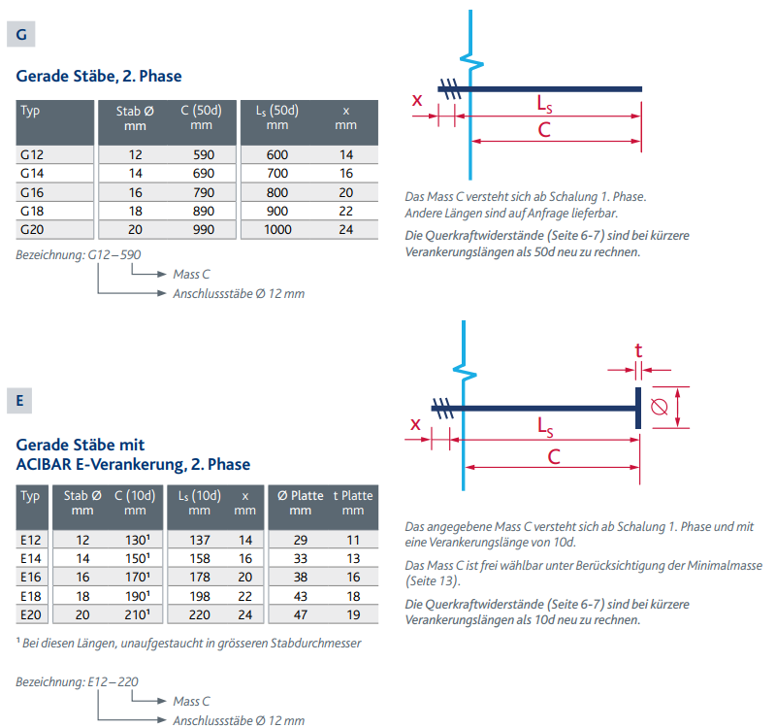
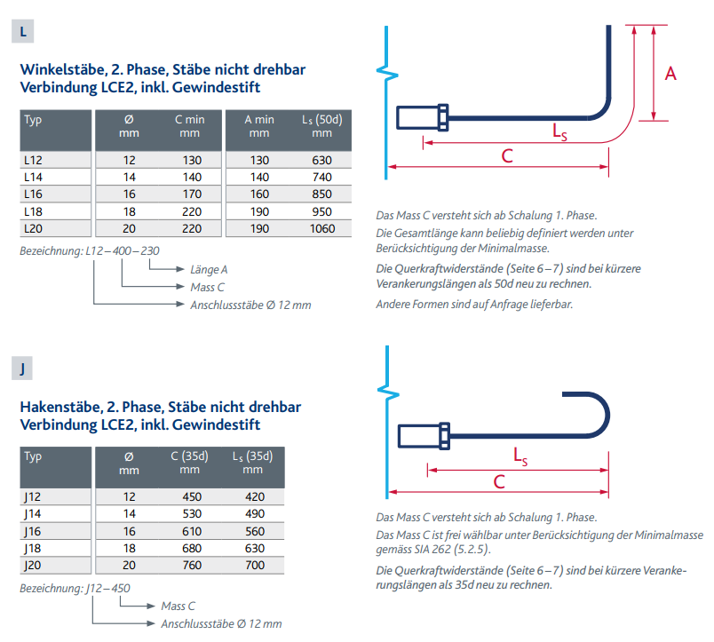

 |  |  |  |  |  | Total St: | 0 |  |  |  | Total St: | 0

Bemerkungen / Diverses

 |  |  |  |  |  |  |  |  |  |  |  | 29.10.21/ HS
 |  |  |  |  |  | Bestellung an:
 |  |  |  |  |  | eisenlisten@bewetec.ch

Beispiel
Bestellformular für schraubbare Bewehrungsanschlüsse |  |  |  |  |  |  |  |  |  | PYRABAR®

Bauingenieur |  |  |  |  |  |  |  | Liste-Nr |  |  | Seite
 |  |  |  |  |  |  |  |  |  |  | 1

Bauobjekt |  |  |  |  |  |  |  | Plan-Nr
Bauteil |  | Beispiel
Lieferadresse |  |  |  |  |  |  |  | Datum |  | gez. | geprüft

Bauunternehmer |  |  |  |  |  |  |  | Liefertermin

Grundelemente, mit PYRAX®-Blech |  |  |  |  |  | (Gesamtstablänge vorgegeben, LS+LM) |  | Anschlussstäbe
Pos. | Typ | Breite | Stablängen |  |  | Blech- Länge |  | Pos. | Typ | Stablängen
 |  | E | A | A1 | B |  | Anzahl |  |  | A | C | Anzahl
 |  | [mm] | [mm] | [mm] | [mm] | [m] | [St] |  |  | [mm] | [mm] | [St]

1 | PL16 | 112 |  | 695 | 200 | 1.20 | 1 | 11 | L16 | 300 | 210 | 8

2 | PL12 | 222 |  | 470 | 200 | 1.20 | 1 | 12 | L12 | 300 | 210 | 8

3 | PL16 | 222 |  | 695 | 200 | 1.20 | 1 | 13 | L16 | 400 | 500 | 8

4 | PU16 | 172 | 150 |  | 200 | 1.20 | 1 | 14 | L16 | 400 | 500 | 16

Beispiel

 |  |  |  |  |  | Total St: | 4 |  |  |  | Total St: | 40

Bemerkungen / Diverses

 |  |  |  |  |  |  |  |  |  |  |  | 12.11.2019/ bst

